Sheet1
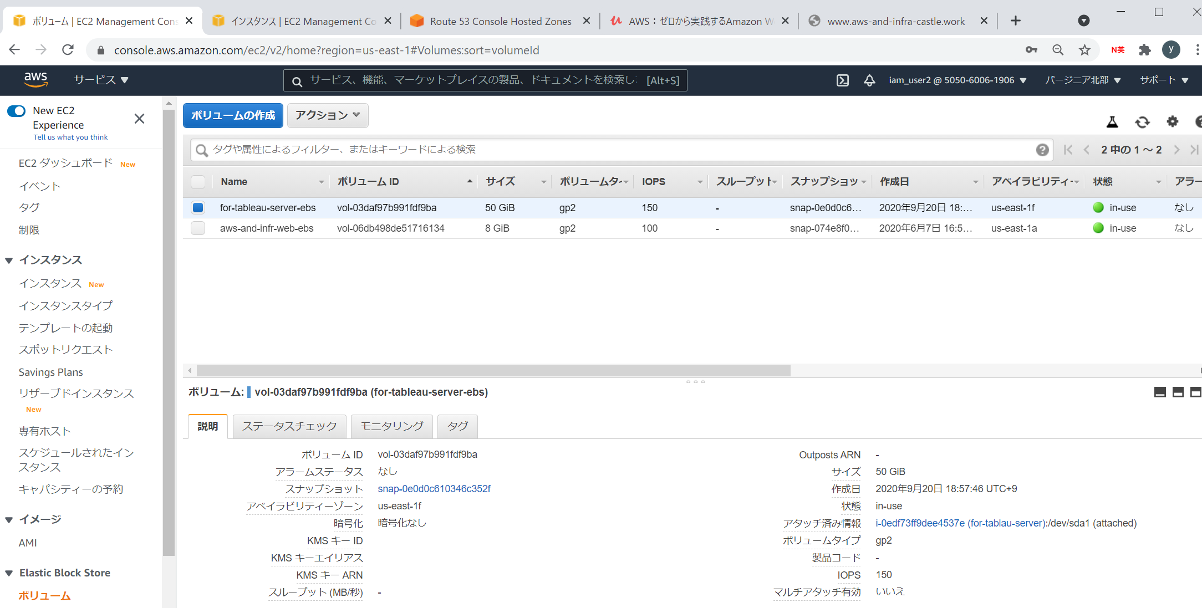

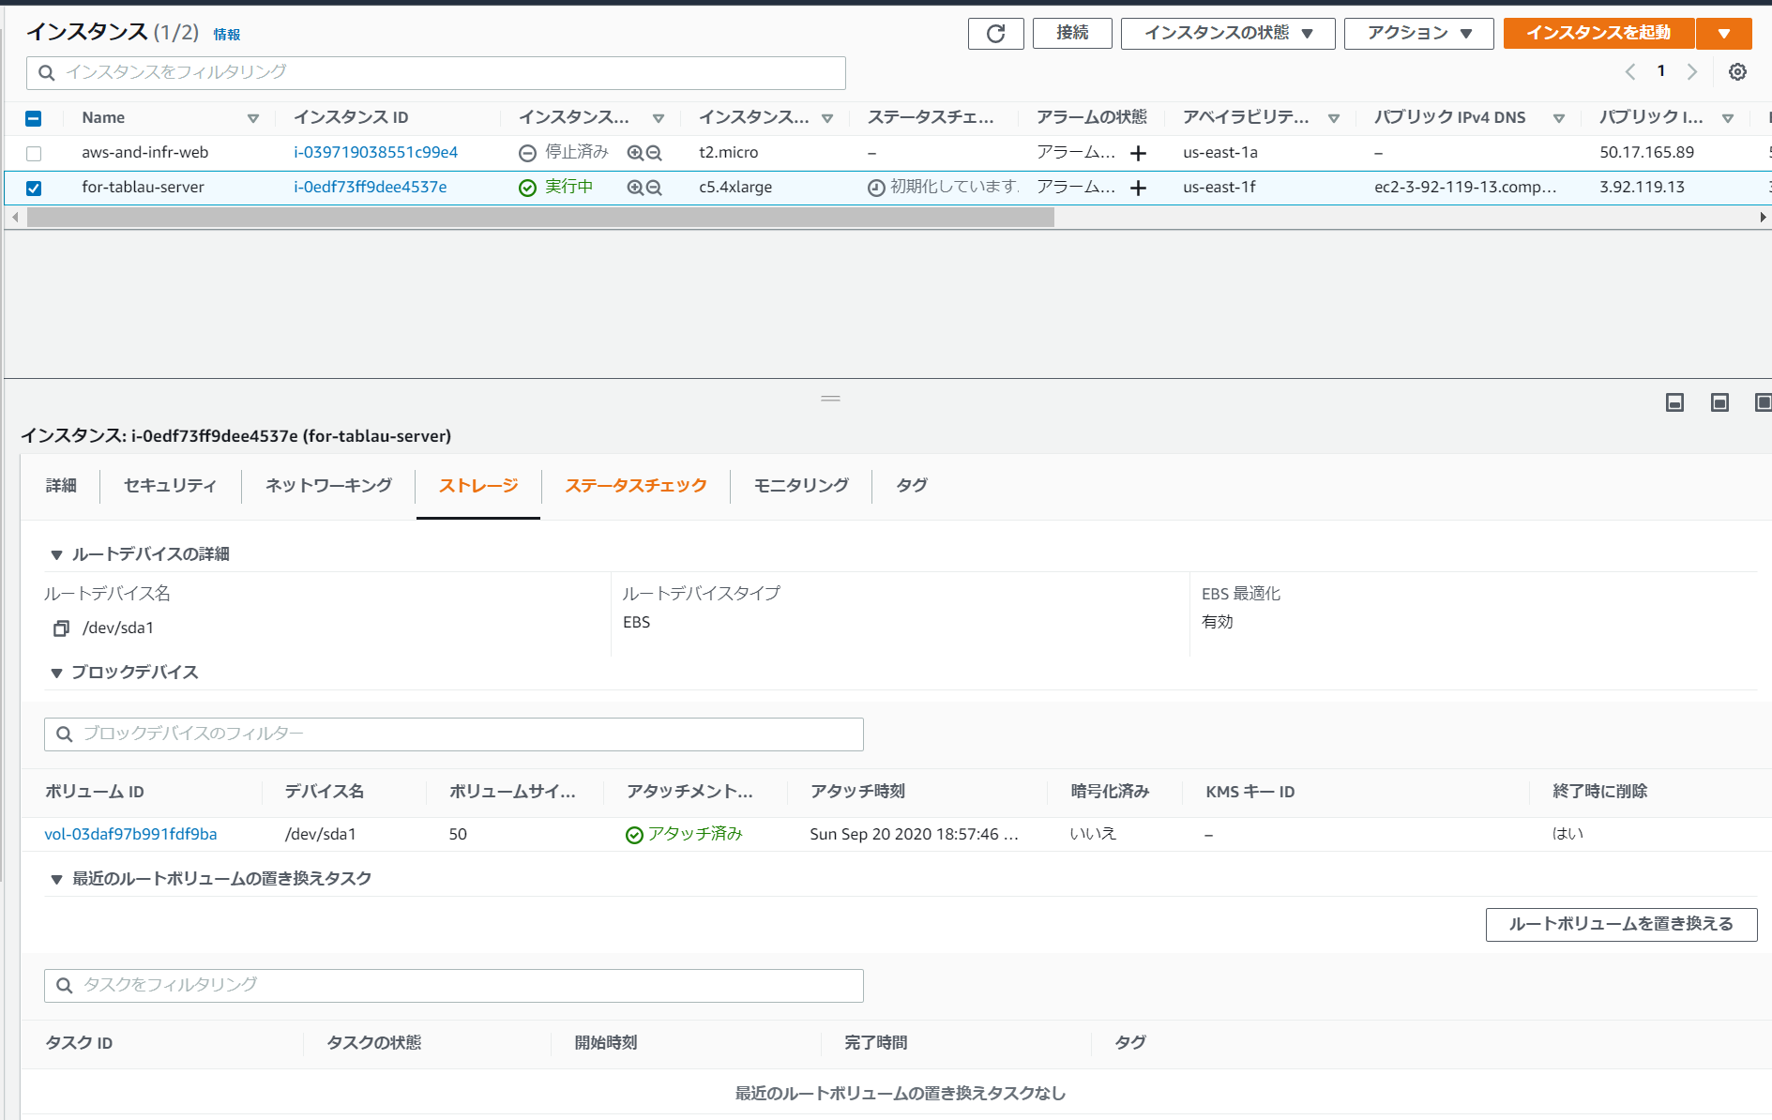

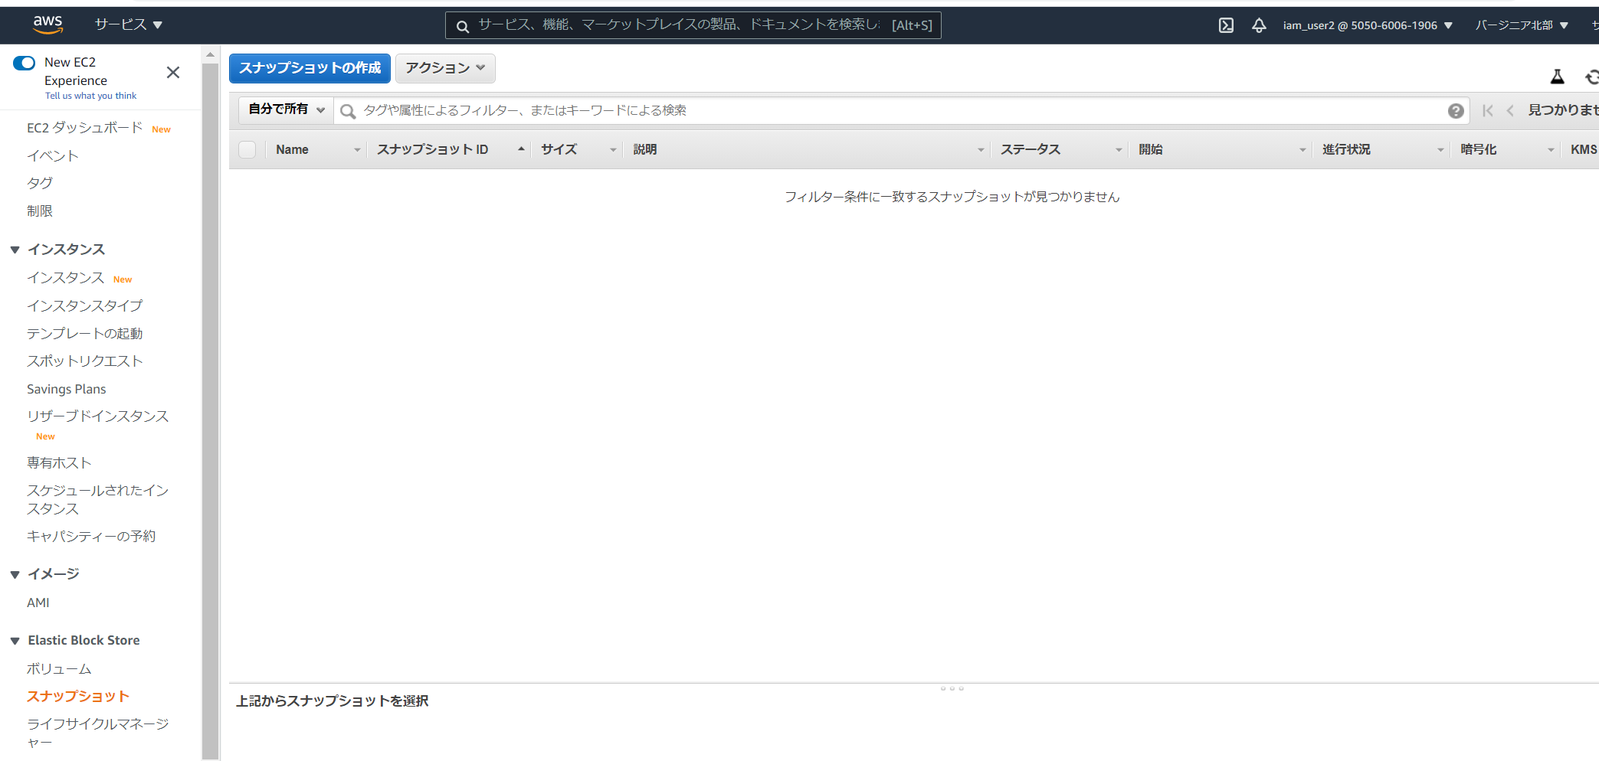

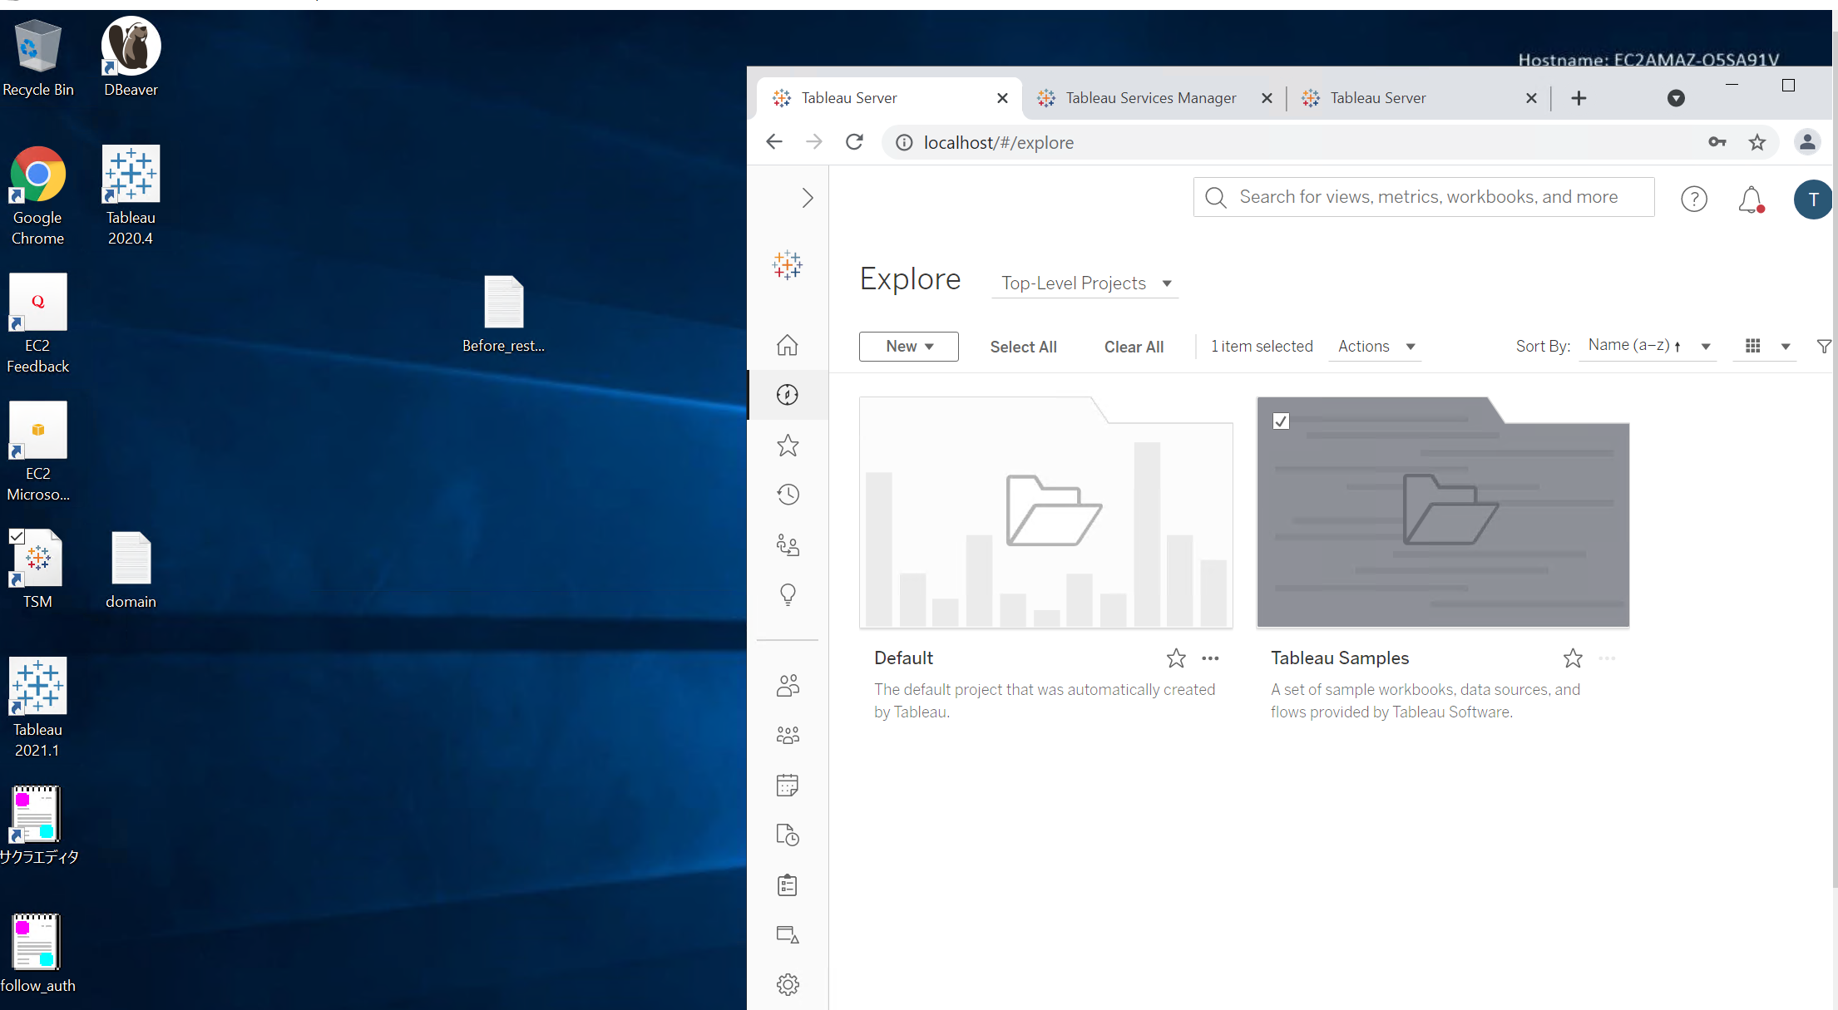

DLMによるスナップショット作成

既存EBS更新(ebs差分発生)
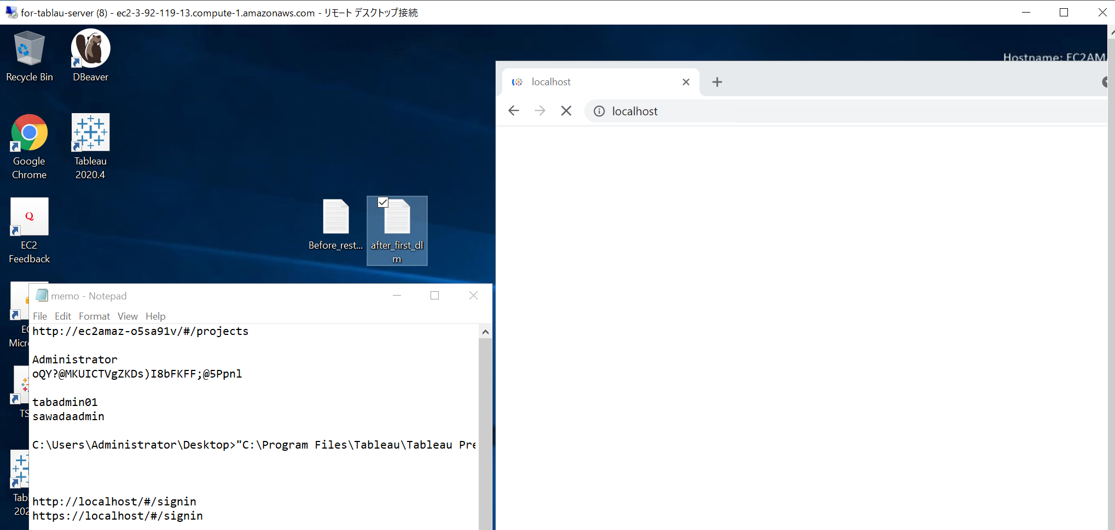

DLMによるスナップショット作成(2世代目以降)
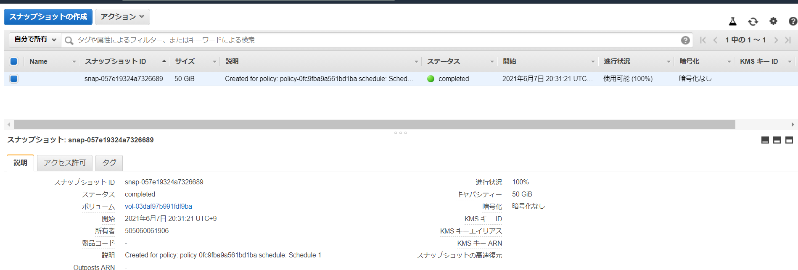

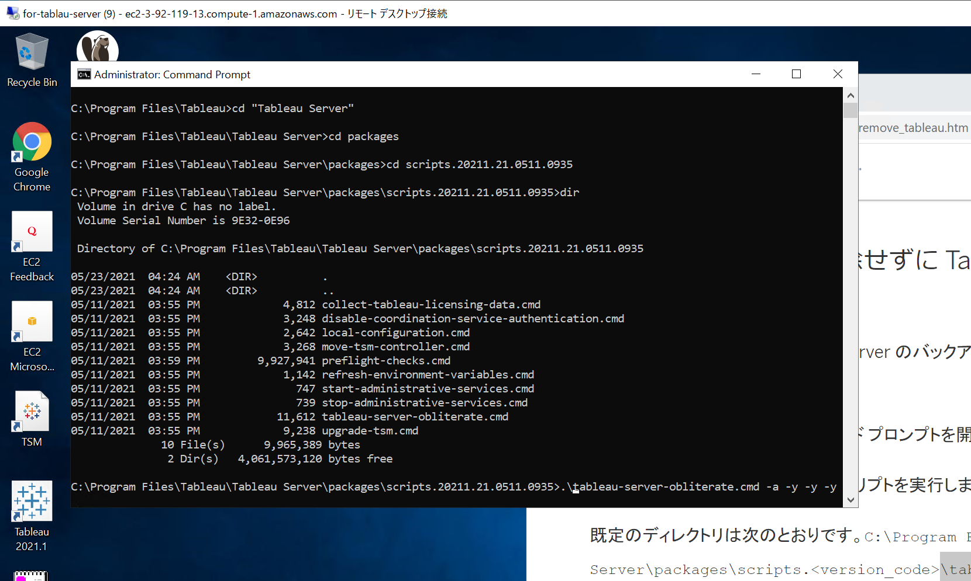
既存EBS更新(tab server更新と同義) |  | ※tableau serverアンインストール
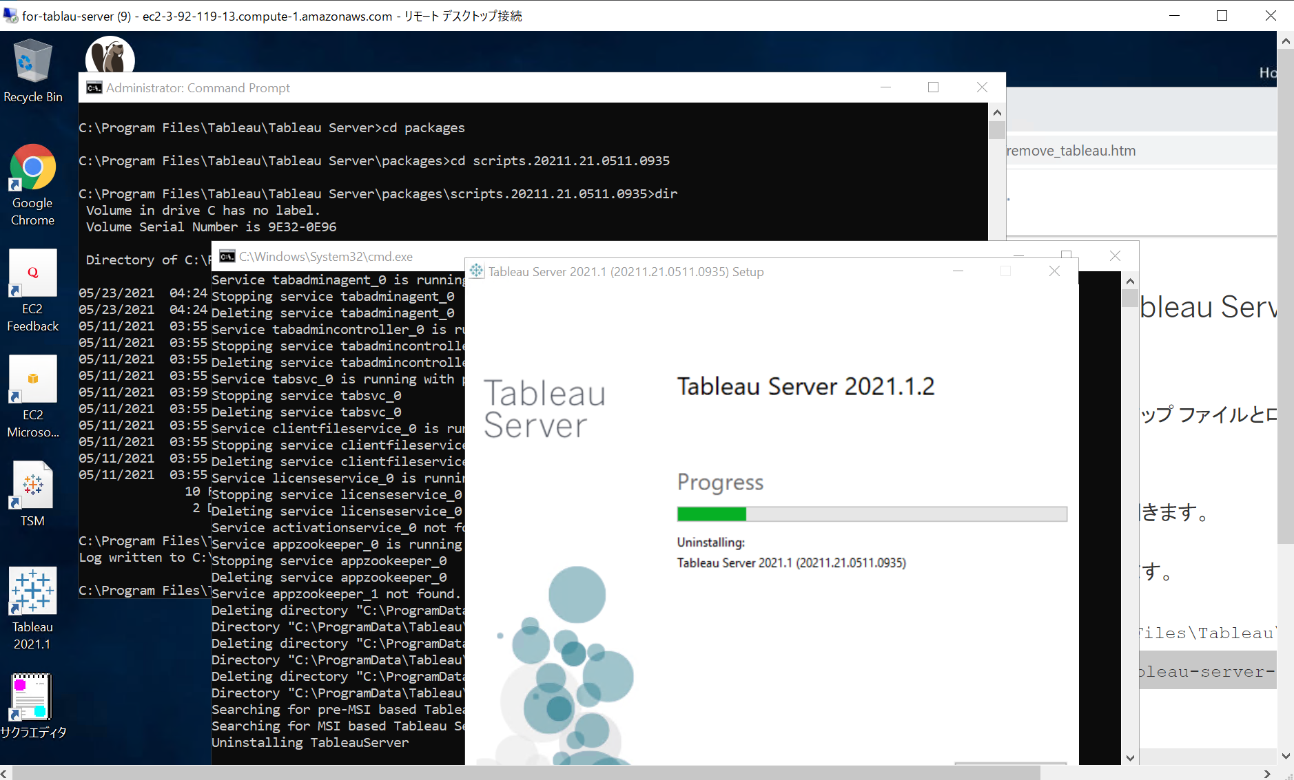
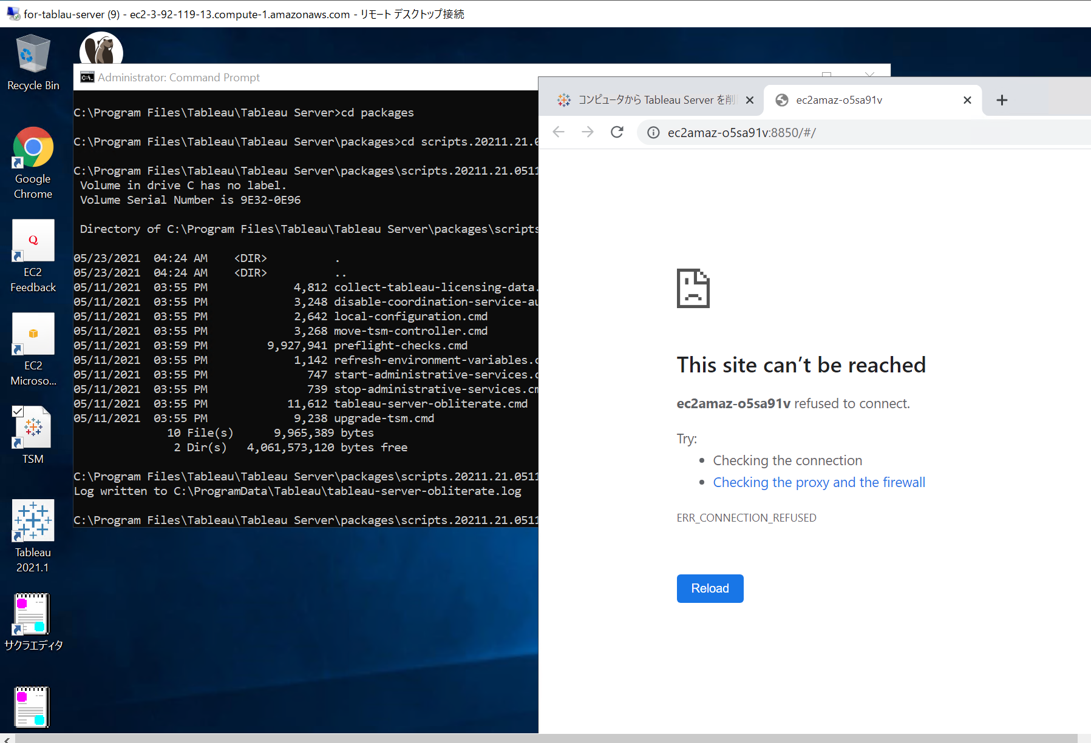

EBSリストア
 | 詳細はシート「snapshot復元」

DLM再設定※EBS IDが変わったので

EC2再起動(リストア状態が引き継がれていること)

起動・リストア確認

リストア後DLM

リストア後DLM - 影響確認

snapshot復元
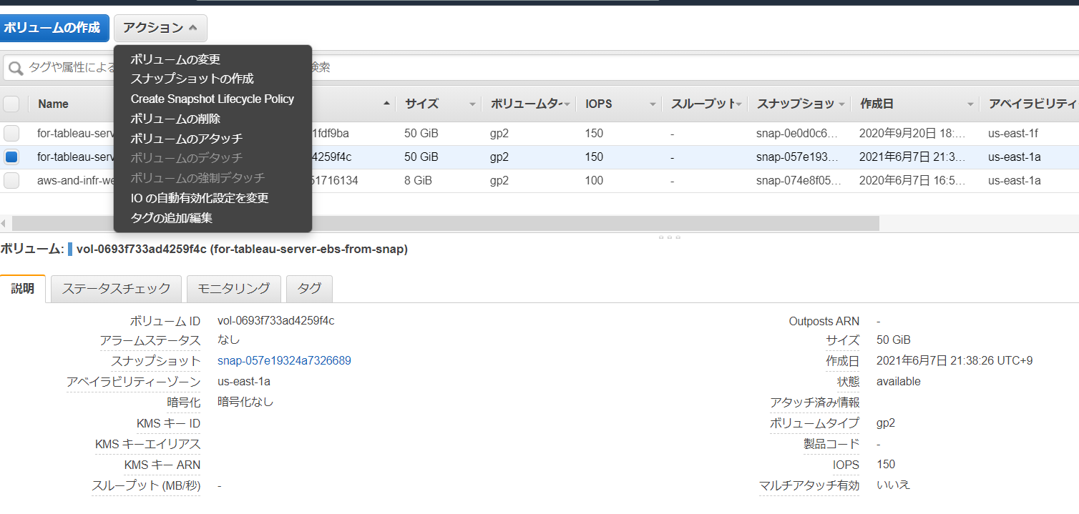
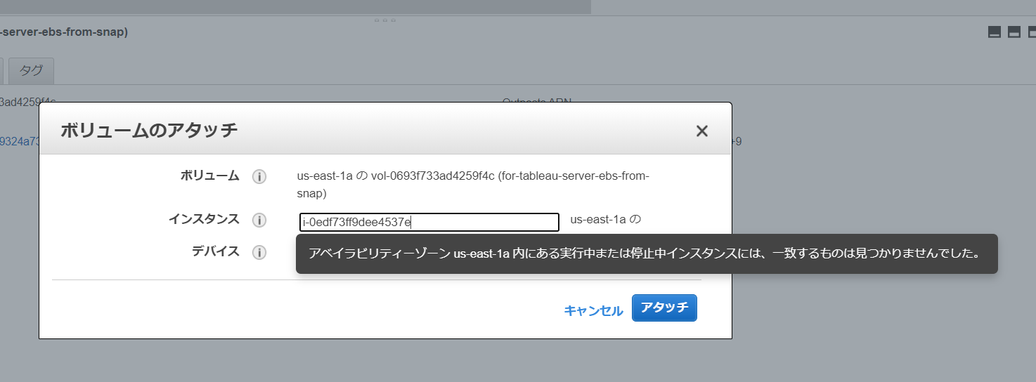
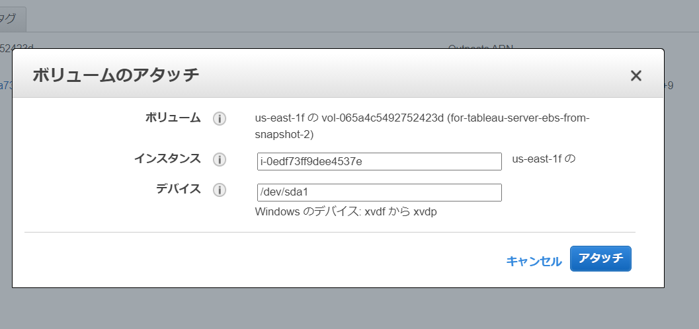
 | https://docs.aws.amazon.com/ja_jp/AWSEC2/latest/UserGuide/ebs-restoring-volume.html

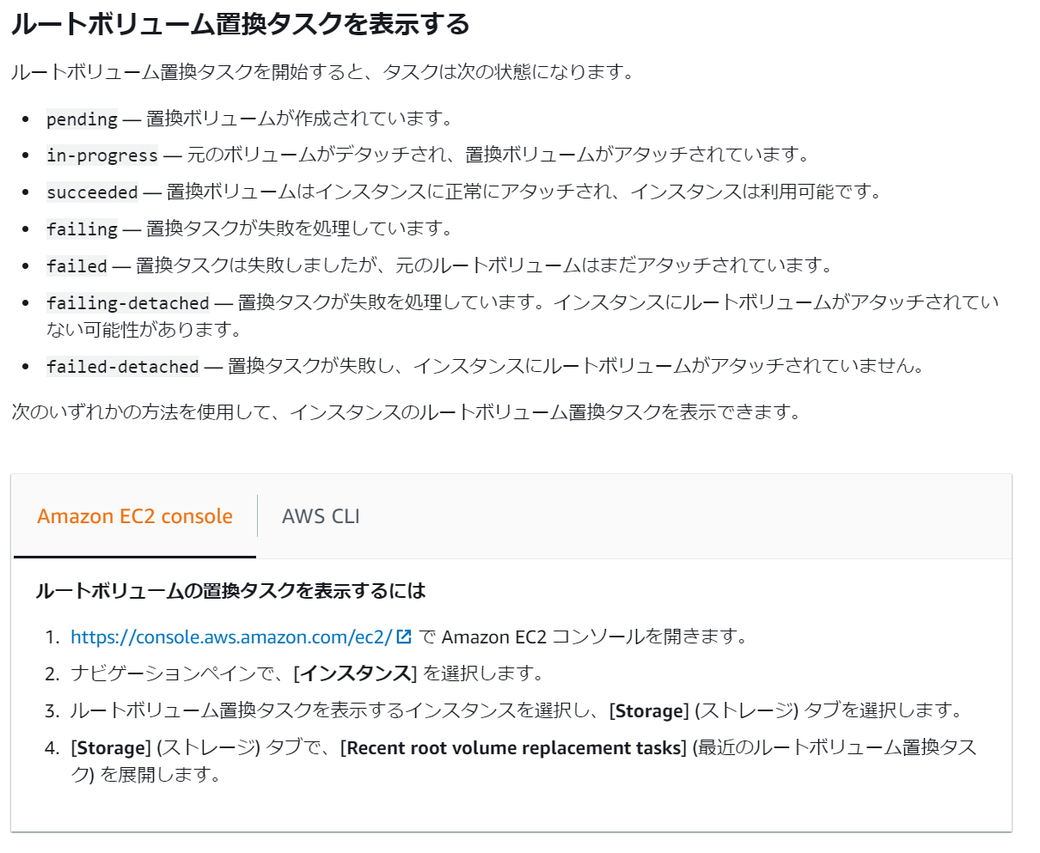

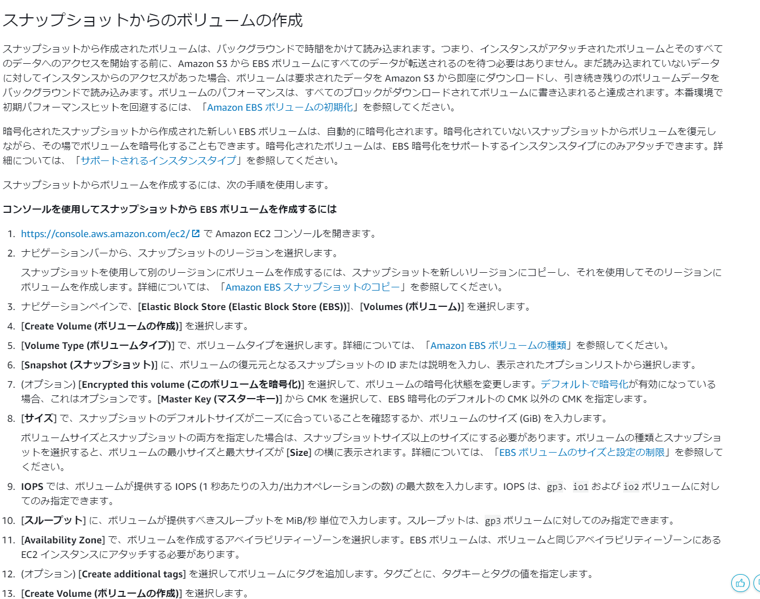

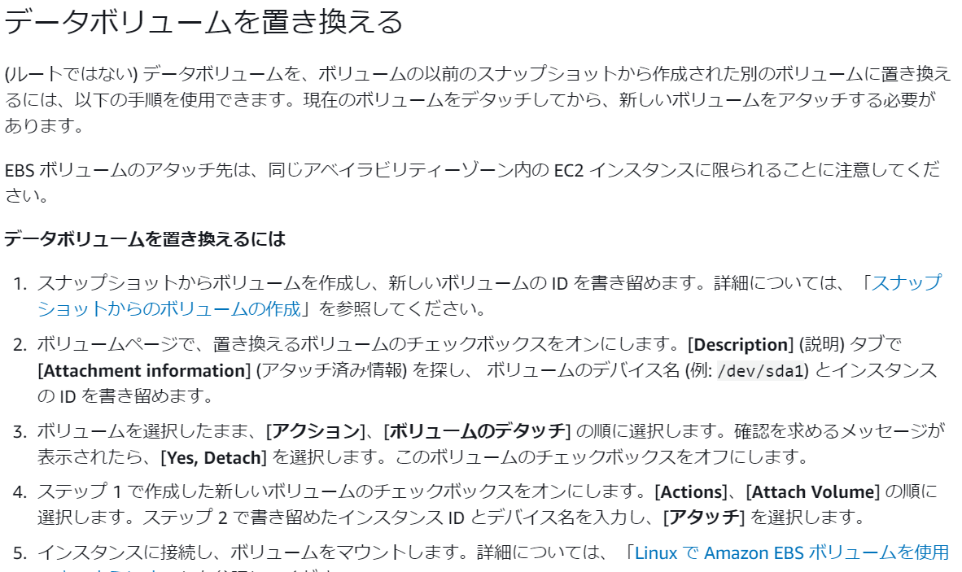

実手順
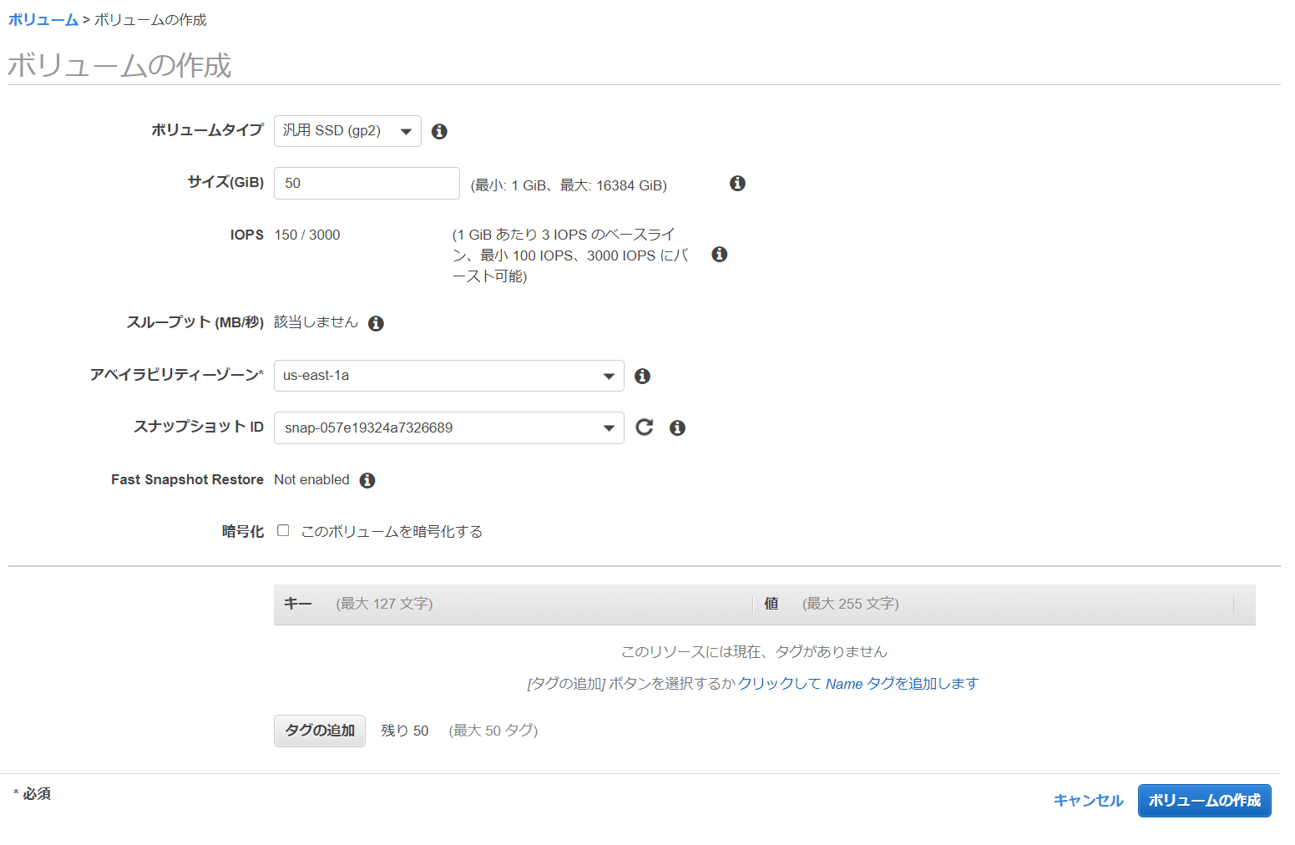

インスタンスと同じAZに作成する

 | 現在のEBSのデバイス名とインスタンスIDを控える
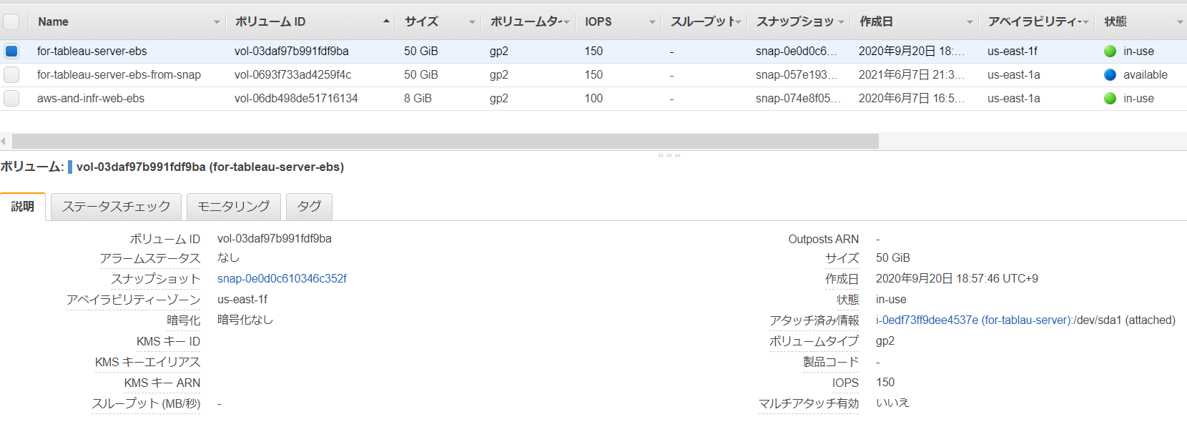

 | 現在のEBSのデタッチ
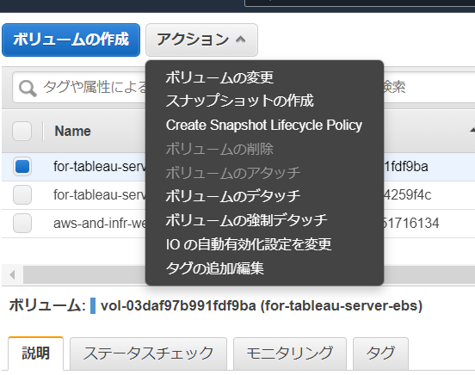

 | ボリューム化したスナップショットボリュームをアタッチ

ルートボリュームでの置き換え
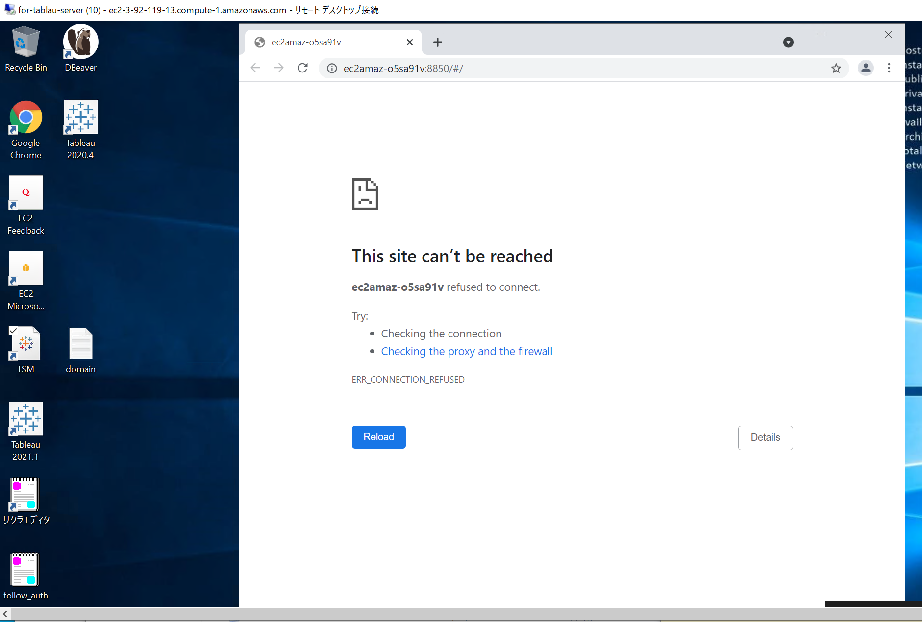
結果

